Zusamensetzung des Index
Zusammensetzung und Bestimmung eines Index für digitale Souveränität (DSI) für eine CMS-basierte Web-Anwendung Ausgehend von der CMS-Struktur kann man folgende Komponenten herausnehmen und sie näher untersuchen: - Betriebssystem (Bsp.: Linux, Microsoft Windows, macOS) - Ausführungsumgebung (Bsp.: PHP, node.js) - Webserver (Bsp.: Apache, Nginx, Microsoft IIS, Caddy Server) - Datenbank (Bsp.: MariaDB, Microsoft SQL Server, MySQL, PostgreSQL, SQLite) - System Extensions und 3rd Party Extensions, Plugins - Möglichkeiten zur Konfiguration und Customization im Backend und Frontend (Bsp.: Tsconfig, TypoScript, Fluid Template Engine) - Support - Dokumentation Hinzu kommen CMS-unabhängige Merkmale wie der menschliche Faktor, einschließlich der Kompetenzen und Abhängigkeiten bei Mitarbeitern und Dienstleistern, sowie Merkmale einer Webanwendung wie die Umsetzung von Datenschutz und Zugänglichkeit. Die Bestimmung eines Index für digitale Souveränität erfolgt mit Hilfe eines Selbsttestes (s. Tabellenblatt "DSI-Selbsttest"). Die Fragen in diesem Selbsttest sind so formuliert, dass folgenden Probleme identifiziert werden können: 1) Wo könnte ein Lock-in-Effekt auftreten? 2) An welchem Punkt entstehen Wechselbarrieren? Im Selbsttest sind die Fragen als Aussagen formuliert und die Nutzer können die Aussagen auf einer fünfstufigen Skala bewerten. Je höher der Grad der Zustimmung, desto höher und besser das Ergebnis für die digitale Souveränität, denn die vergebenen Punkte werden addiert und gehen in den Index ein. Der Index verfügt über eine Farbskala, die den Grad der digitalen Souveränität anzeigt. Das Ergebnis reicht von einem "grünen A" für eine optimale Anwendung bis zu einem "roten E" für eine sehr große Anzahl von Verstößen. Es gibt Punkte, die einen positiven oder negativen Einfluss auf den Index haben. Beispiele dafür sind in der Abbildung zu finden. | 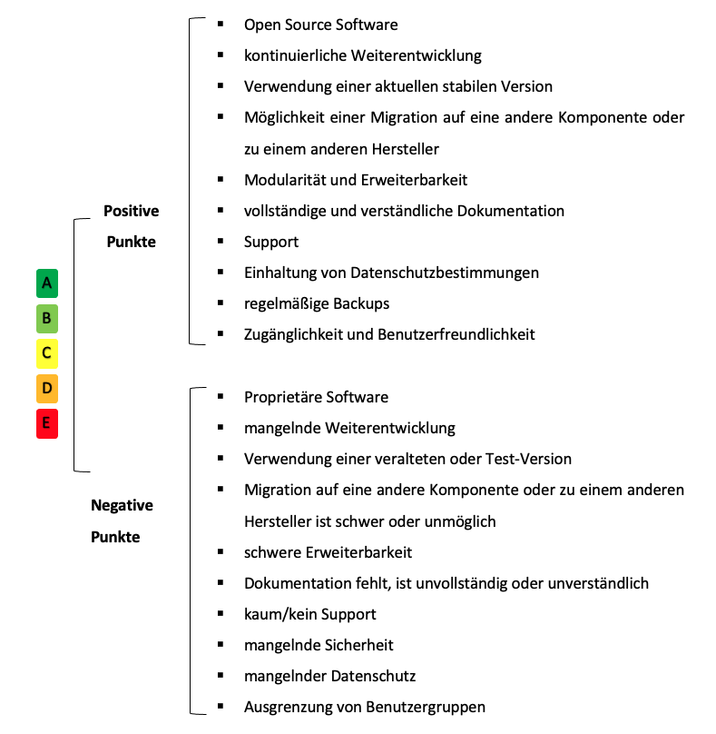

Für die Bewertung der Aussagen soll folgende Skala verwendet werden: 1 = trifft nicht zu 2 = trifft eher nicht zu 3 = unentschlossen 4 = trifft eher zu 5 = trifft zu

